Лаб2
Лабораторная №2
Вариант № 3 |  | Выполнила: |  | Окулова Анна
Задание №1 |  |  |  |  |  |  |  |  | Задание №2
Дано: | x | 100 | 121 | 144 |  |  |  |  | Дано: | x | 100 | 121 | 144
 | √‎x | 10 | 11 | 12 |  |  |  |  |  | √‎x | 10 | 11 | 12
Найти: | приближенное значение √117 |  |  |  |  |  |  |  |  | F(117) = | 10.815923207
Решение: | 1 способ |  |  |  |  |  |  |  | Найти: | погрешность измерения по следующей формуле:
$$F\left(x\right)=a_{0}+a_{1}∗x+a_{2}∗x^{2}$$
$$\left|R_{n}(x)\right|≤\frac{M_{n+1}}{\left(n+1\right)!}∗\left|\prod_{n+1}{\left(x\right)}\right|,$$
$$где \left|R_{n}\left(x\right)\right| −остаточный член\left(погрешность\right);$$
$$M_{n+1}=\max_{x_{0}≤x≤x_{n}}\left|f^{\left(n+1\right)}(x)\right|$$
$\prod_{n+1}{\left(x\right)}=\left(x− x_{0}\right)\left(x −x_{1}\right)… \left(x −x_{n}\right) .$
 | Составим систему:
$$\left\{\begin{aligned}a_{0}+a_{1}∗x_{0}+a_{2}∗x_{0}^{2}= y_{0} \\ a_{0}+a_{1}∗x_{1}+a_{2}∗x_{1}^{2}= y_{1} \\ a_{0}+a_{1}∗x_{2}+a_{2}∗x_{2}^{2}= y_{2} \end{aligned}\right.$$
$$\left\{\begin{aligned}a_{0}+a_{1}∗100+a_{2}∗100∗100=10 \\ a_{0}+a_{1}∗121+a_{2}∗121∗121=11 \\ a_{0}+a_{1}∗144+a_{2}∗144∗144=12 \end{aligned}\right.$$

 |  | 1 | 100 | 10000 |  | a0 |  | 10 | Решение: | M = | 1.9600796075E-07 |  |  | x | f````(x) = -15 * x / (16 * Корень из(x^9))
 | А = | 1 | 121 | 14641 | С = | a1 | B = | 11 |  | П = | 66096 |  | 0 | 81 | 1.9600796075E-07
 |  | 1 | 144 | 20736 |  | a2 |  | 12 |  | R ≤ | 0.00053980592389 |  | 1 | 100 | 9.375E-08
 | A*C=B |  |  |  |  |  |  |  |  |  |  |  | 2 | 121 | 4.8108573584E-08
 | C = A^(-1)*B |  |  |  |  |  |  |  |  |  |  |  | 3 | 144 | 2.6163904428E-08
 |  |  |  |  |  |  |  |  |  |  |  |  |  |  | max = | 1.9600796075E-07
 | Найдем обратную матрицу: |  | 18.857142857 | -29.813664596 | 11.956521739 | Коэффициенты: |  | 4.099378882 | Ответ: | 0.00053980592389
 |  | A^(-1) = | -0.2867965368 | 0.50517598344 | -0.21837944664 |  | С= | 0.068417090156
 |  |  | 0.0010822510823 | -0.0020703933747 | 0.00098814229249 |  |  | -9.4108789761E-05 | Задание №3
 |  |  |  |  |  |  |  |  | Дано: | x | -3.2 | -0.8 | 0.4 | 2.8 | 4 | 6.4 | 7.6
 | F(117) = | 10.815923207 |  |  |  |  |  |  |  | y = 2,1 * sin(0,37*x) | -1.9449 | -0.6126 | 0.3097 | 1.8068 | 2.0913 | 1.4673 | 0.6797
 | 2 способ |  |  |  |  |  |  |  | Найти: | Приближенное значение x` = 0,5
 | Составим таблицу с помощью которой будем проводить вычисления: |  |  |  |  |  |  |  | Решение: | 0.5 | -3.2 | -0.8 | 0.4 | 2.8 | 4 | 6.4 | 7.6 | Pi | yi | yi * Pi
 | x | x0 | x1 | x2 | Pi |  |  | yi |  | -3.2 | 3.7 | -2.4 | -3.6 | -6 | -7.2 | -9.6 | -10.8 | 0.0011328101071 | -1.9449 | -0.0022032023774
 | x0 | x-x0 | x0-x1 | x0-x2 | ((x-x0)*(x-x1)*(x-x2)) / ((x-x0)*(x0-x1)*(x0-x2)) |  |  | y0 |  | -0.8 | 2.4 | 1.3 | -1.2 | -3.6 | -4.8 | -7.2 | -8.4 | -0.041453380843 | -0.6126 | 0.025394341105
 | x1 | x1-x0 | x-x1 | x1-x2 | … |  |  | y1 |  | 0.4 | 3.6 | 1.2 | 0.1 | -2.4 | -3.6 | -6 | -7.2 | 1.0059353751 | 0.3097 | 0.31153818568
 | x2 | x2-x0 | x2-x1 | x-x2 | … |  |  | y2 |  | 2.8 | 6 | 3.6 | 2.4 | -2.3 | -1.2 | -3.6 | -4.8 | 0.065604480987 | 1.8068 | 0.11853417625
 | Заполним её значениями: |  |  |  |  |  |  |  |  | 4 | 7.2 | 4.8 | 3.6 | 1.2 | -3.5 | -2.4 | -3.6 | -0.035926263398 | 2.0913 | -0.075132594644
 | 117 | 100 | 121 | 144 | Pi | yi | yi * Pi |  |  | 6.4 | 9.6 | 7.2 | 6 | 3.6 | 2.4 | -5.9 | -1.2 | 0.0063936570453 | 1.4673 | 0.0093814129826
 | 100 | 17 | -21 | -44 | 0.11688311688 | 10 | 1.1688311688 |  |  | 7.6 | 10.8 | 8.4 | 7.2 | 4.8 | 3.6 | 1.2 | -7.1 | -0.0016866790328 | 0.6797 | -0.0011464357386
 | 121 | 21 | -4 | -23 | 0.95031055901 | 11 | 10.453416149 |  |  | Произведение элементов главной диагонали = |  |  | 162.2001745 |  |  |  |  |  | S = | 0.38636588325
 | 144 | 44 | 23 | -27 | -0.067193675889 | 12 | -0.80632411067
 | Произведение элементов главной диагонали = |  |  | 1836 |  | S = | 10.815923207
 |  |  |  |  |  |  |  |  |  | Вычисление погрешности: |  |  |  | x | f```````(x) = -0,001993569419793 * cos (0,37*x)
 |  |  |  |  |  |  |  |  |  | M = | 0.0019935694198 |  | 0 | -0.8 | 0.001906870928
Ответ: | 1 способ | 10.815923207 |  |  |  |  |  |  |  | П = | 162.2001745 |  | 1 | -0.4 | 0.001971775672
 | 2 способ | 10.815923207 |  |  |  |  |  |  |  | R ≤ | 6.4158195986E-05 |  | 2 | 0 | 0.0019935694198
 | Значения совпали! |  |  |  |  |  |  |  |  |  |  |  | 3 | 0.4 | 0.001971775672
 |  |  |  |  |  |  |  |  |  | 0.38628772041 |  |  | 4 | 0.8 | 0.001906870928
Оценка погрешности: | x = Точное значение √117 = |  |  | 10.816653826 |  |  |  |  |  | 7.8162845466E-05 |  |  | 5 | 1.2 | 0.0018002742683
 | a = Полученное значение = |  |  | 10.815923207 |  |  |  |  |  |  |  |  | 6 | 1.6 | 0.0016543163273
 | |x-a| = Абсолютная погрешность = |  |  | 0.00073061916441 |  |  |  |  |  |  |  |  |  |  | max = | 0.0019935694198
 | Количество верных цифр = |  |  | 5

Добавляем еще один узел: | 117 | 81 | 100 | 121 | 144 | Pi | yi | yi * Pi
 | 81 | 36 | -19 | -40 | -63 | -0.038345864662 | 9 | -0.34511278195
 | 100 | 19 | 17 | -21 | -44 | 0.22146274778 | 10 | 2.2146274778
(81;9) | 121 | 40 | 21 | -4 | -23 | 0.85527950311 | 11 | 9.4080745342
 | 144 | 63 | 44 | 23 | -27 | -0.038396386222 | 12 | -0.46075663467
 | Произведение элементов главной диагонали = |  |  | 66096 |  |  | S = | 10.816832595

 | |x-a| = Абсолютная погрешность = |  |  | 0.00017876893033
 | Погрешность уменьшилась, значит значение стало более точным!

Код программы
using System;
using System.Collections.Generic;
using System.Linq;
using System.Text;
using System.Threading.Tasks;
using System.IO;

namespace ConsoleApplication1
{
class Program
{
static void Main(string[] args)
{
//считывание данных
int n;
double x;
double [,] digits;
using(StreamReader sr = new StreamReader("text.txt"))
{
n = int.Parse(sr.ReadLine());
digits = new double[2,n];
for (int i = 0; i < n; i++)
{
string[] keyValue = sr.ReadLine().Split();
digits[0,i] = double.Parse(keyValue[0]);
digits[1,i] = double.Parse(keyValue[1]);
}
x = double.Parse(sr.ReadLine());
}
//вычисление
double[,] m = new double[n,n + 1];
double main = 1;
for (int i = 0; i < n; i++)
{
double p = 1;
for (int j = 0; j < n; j++)
{
if (i == j)
{
m[i, j] = x - digits[0, i];
main *= m[i, j];
p *= m[i, j];
}
else
{
m[i, j] = digits[0, i] - digits[0, j];
p *= m[i, j];
}
}
m[i, n] = p;
}
double ans = 0;
for (int i = 0; i < n; i++)
{
m[i, n] = main / m[i, n];
ans += digits[1, i] * m[i, n];
}
Console.WriteLine("Ответ: получили значение " + ans);
Console.ReadKey();
}
}
}

Лаб3
Лабораторная №3
Вариант № 3 |  | Выполнила: |  | Окулова Анна
Задание №1
Дано: | x | -3.3 | -2.1 | -0.9 | 0.3 | 1.5 | 2.7 | 3.9
 | y = 2,1 * sin(0,37*x) | -1.973 | -1.472 | -0.686 | 0.233 | 1.107 | 1.766 | 2.083
 |  | h = | 1.2 | x` = | 0.5
$$∆y$$
$$∆y^{2}$$
$$∆y^{3}$$
$$∆y^{4}$$
$$∆y^{5}$$
$$∆y^{6}$$
Решение: | y
 | -1.973 | 0.500 | 0.286 | -0.152 | -0.026 | 0.035 | -0.002
 | -1.472 | 0.786 | 0.133 | -0.178 | 0.009 | 0.033
 | -0.686 | 0.919 | -0.045 | -0.169 | 0.042
 | 0.233 | 0.874 | -0.215 | -0.128
 | 1.107 | 0.659 | -0.342
 | 1.766 | 0.317
 | 2.083
 | 0.005 | 0.01 | 0.02 | 0.04 | 0.08 | 0.16 | 0.32
 | Сокращаем: | (убираем 3 точки)
 | x | -0.9 | 0.3 | 1.5 | 2.7 |  | xi | x - xi, i=0..n | * | x - xi, i=n..0 | *
 | y = 2,1 * sin(0,37*x) | -0.686 | 0.233 | 1.107 | 1.766 |  | -0.9 | 1.4 | 1.4 | -2.2 | -2.2
$$∆y$$
$$∆y^{2}$$
$$∆y^{3}$$
 | y |  |  |  |  |  | 0.3 | 0.2 | 0.28 | -1.0 | 2.2
 | -0.686 | 0.919 | -0.045 | -0.169 |  |  | 1.5 | -1.0 | -0.28 | 0.2 | 0.44
 | 0.233 | 0.874 | -0.215 |  |  |  | 2.7
 | 1.107 | 0.659
 | 1.766
 | 0.005 | 0.01 | 0.02 | 0.04

Вычисление: | Первый ИМ Ньютона | 0.38599105006 |  | -1.2088498024
 | Второй ИМ Ньютона | 0.38599

Ответ из прошлой лабораторной: | 0.386365883254352
 |  |  | -0.686 | 1.0722471424 | -0.0063153541807
 |  |  |  | 0.386 | 0.379

Лаб4
Лабораторная №4
Вариант № 3 |  | Выполнила: |  | Окулова Анна
Задание №1
$$x∗2^{x} −1=0$$
Уравнение:
Отделение корней графическим методом |  |  |  |  |  |  |  |  |  | Отделение корней аналитическим методом
Таблица значений: |  | x | -3 | -2 | -1 | 0 | 1 | 2 | 3 | Шаг: | 0.5
 |  | y | -1.375 | -1.5 | -1.5 | -1 | 1 | 7 | 23 | Таблица: | xi | f(xi)
График: |  |  |  |  |  |  |  |  |  |  | -3 | -1.375
 |  |  |  |  |  |  |  |  |  |  | -2.5 | -1.4419417382
 |  |  |  |  |  |  |  |  |  |  | -2 | -1.5
 |  |  |  |  |  |  |  |  |  |  | -1.5 | -1.5303300859
 |  |  |  |  |  |  |  |  |  |  | -1 | -1.5
 |  |  |  |  |  |  |  |  |  |  | -0.5 | -1.3535533906
 |  |  |  |  |  |  |  |  |  |  | 0 | -1
 |  |  |  |  |  |  |  |  |  |  | 0.5 | -0.29289321881
 |  |  |  |  |  |  |  |  |  |  | 1 | 1
 |  |  |  |  |  |  |  |  |  |  | 1.5 | 3.2426406871
 |  |  |  |  |  |  |  |  |  |  | 2 | 7
Ответ: | корень уравнения лежит в интервале (0;1) |  |  |  |  |  |  |  |  |  | 2.5 | 13.142135624
Отделение корней методом половинного деления |  |  |  |  |  |  |  |  |  |  | 3 | 23
Заданная точность E = |  |  | 0.001 |  |  |  |  |  |  | Ответ: | Корень лежит на отрезке [0,5; 1]
Отрезок [-3; 3]
№ итерации | a | c | b | длина ab | достигнута ли точность? | f(a) | f(c) | f(b) | какой отрезок выбираем?
1 | -3 | 0 | 3 | 6 | нет | -1.375 | -1 | 23 | cb |  | Проверка: |  | точное значение
2 | 0 | 1.5 | 3 | 3 | нет | -1 | 3.2426406871 | 23 | ac |  |  |  | 0.6411857445
3 | 0 | 0.75 | 1.5 | 1.5 | нет | -1 | 0.26134462288 | 3.2426406871 | ac
4 | 0 | 0.375 | 0.75 | 0.75 | нет | -1 | -0.51368516701 | 0.26134462288 | cb |  |  |  | значение функции
5 | 0.375 | 0.5625 | 0.75 | 0.375 | нет | -0.51368516701 | -0.16928529291 | 0.26134462288 | cb |  |  |  | 0
6 | 0.5625 | 0.65625 | 0.75 | 0.1875 | нет | -0.16928529291 | 0.034237429602 | 0.26134462288 | ac
7 | 0.5625 | 0.609375 | 0.65625 | 0.09375 | нет | -0.16928529291 | -0.07033862689 | 0.034237429602 | сb |  |  |  | погрешность
8 | 0.609375 | 0.6328125 | 0.65625 | 0.046875 | нет | -0.07033862689 | -0.01877050709 | 0.034237429602 | cb |  |  |  | 0.00004961
9 | 0.6328125 | 0.64453125 | 0.65625 | 0.0234375 | нет | -0.01877050709 | 0.0075514173644 | 0.034237429602 | ac
10 | 0.6328125 | 0.638671875 | 0.64453125 | 0.01171875 | нет | -0.01877050709 | -0.0056547957946 | 0.0075514173644 | cb
11 | 0.638671875 | 0.6416015625 | 0.64453125 | 0.005859375 | нет | -0.0056547957946 | 0.00093696565321 | 0.0075514173644 | ac
12 | 0.638671875 | 0.64013671875 | 0.6416015625 | 0.0029296875 | нет | -0.0056547957946 | -0.0023617472971 | 0.00093696565321 | cb
13 | 0.64013671875 | 0.64086914062 | 0.6416015625 | 0.00146484375 | нет | -0.0023617472971 | -0.00071309938522 | 0.00093696565321 | cb
14 | 0.64086914062 | 0.64123535156 | 0.6416015625 | 0.000732421875 | да | -0.00071309938522 | 0.00011175592981 | 0.00093696565321
Ответ: | Корень лежит на отрезке |  |  | от | 0.64086914062 | до | 0.6416015625 | среднее | 0.64123535156
 | Значение функции |  | 0.00011175592981

Лаб5
Лабораторная №5
Вариант № 3 |  | Выполнила: |  | Окулова Анна

$$x∗2^{x} −1=0$$
Задание №1
a) | корень | 0.641235 |  | Уравнение:
 | промежуток |  | от | 0 | до | 1
b) | первая производная |  |  |  |  |  |  | вторая производная

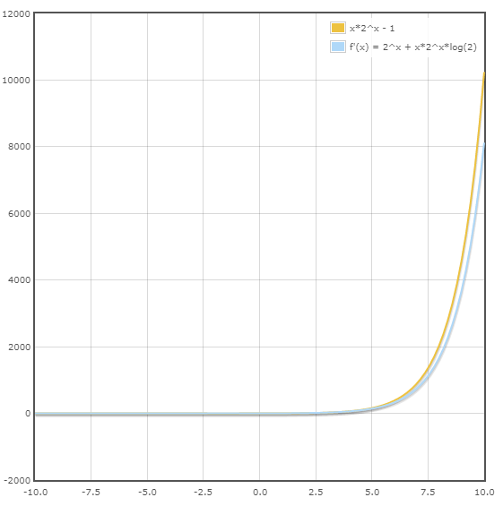
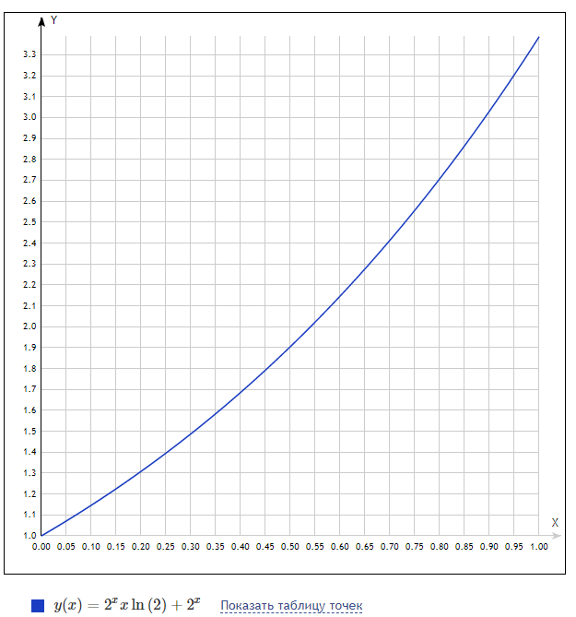
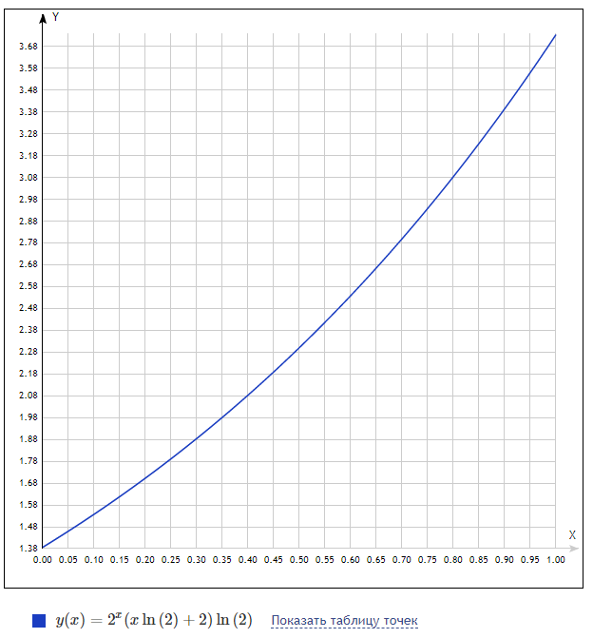

$$x∗2^{x} −1=0$$
$$x∗2^{x} ∗ln\left(2\right)+2^{x}=0$$
 | m1 = | 1 |  | M1 = | 3.35 |  | M2 = | 3.7
Задание №2 |  |  |  |  |  |  | Задание №3
x0 = | 0 | (a) | E = | 0.0001 |  |  | E1 = | 0.0073521462209
N = | 1 |  |  |  |  |  | x0 = | 1 | (b)
F(N) = | 1
E1 = | 0.00004255319 |  |  |  |  |  |  | № | xi | F(xi) | F`(xi) | x(i+1) | xi - x(i + 1) | Достигнута ли точность?
 |  |  |  |  |  |  |  | 0 | 1 | 1 | 3.3862943611 | 0.70469194543 | 0.29530805457 | нет | no | no
№ | xi | F(xi) | x(i+1) | xi - x(i + 1) | Достигнута ли точность? |  |  | 1 | 0.70469194543 | 0.14850455207 | 2.4258793139 | 0.64347515232 | 0.061216793108 | нет | no | no
0 | 0 | -1 | 0.5 | 0.5 | нет | no | no | 2 | 0.64347515232 | 0.0051644113951 | 2.2588142525 | 0.64118881497 | 0.0022863373513 | нет | no | yes
1 | 0.5 | -0.29289321881 | 0.61327045983 | 0.11327045983 | нет | no | no | 3 | 0.64118881497 | 6.9170159687E-06 | 2.2527657638 | 0.64118574451 | 3.070455029E-06 | да | yes | yes
2 | 0.61327045983 | -0.061866056531 | 0.63580195657 | 0.022531496743 | нет | no | no | 4 | 0.64118574451 | 1.2456702336E-11 | 2.25275765 | 0.6411857445 | 5.5295767964E-12 | да | yes | yes
3 | 0.63580195657 | -0.012090139369 | 0.64015256225 | 0.0043506056739 | нет | no | no | 5 | 0.6411857445 | 0 | 2.25275765 | 0.6411857445 | 0 | да | yes | yes
4 | 0.64015256225 | -0.0023260993025 | 0.6409876606 | 0.00083509835225 | нет | no | no
5 | 0.6409876606 | -0.00044618319319 | 0.64114777443 | 0.00016011383189 | нет | no | no
6 | 0.64114777443 | -8.5535468134E-05 | 0.6411784664 | 3.0691967853E-05 | да | yes | yes

Ответ: | 0.64118 | ± 0,0001
 | значение функции |  | -0.000016396
 |  |  |  |  |  |  |  | Ответ: | 0.641186 | ± 0,006761
Проверка: | точное значение корня |  |  |  |  |  |  |  | значение функции |  | 0.000000000
 | 0.6411857445
 | погрешность |  |  |  |  |  |  | погрешность
 | 0.0000072781 | <E1&&E |  |  |  |  |  | 0.0000000000

Лаб6
Лабораторная №6
Вариант № 3 |  | Выполнила: |  | Окулова Анна
Задание №1
$$x∗2^{x} −1=0$$
корень | 0.641235 |  | Уравнение: |  |  |  | E = | 0.01
промежуток |  | от | 0 | до | 1
$$(x∗2^{x} −1)m=0$$
$$\left(x∗2^{x} −1\right)m+x=x$$

$$φ(x)=\left(x∗2^{x} −1\right)m+x$$
$$φ`\left(x\right)=m\left(\left(2^{x}\right)∗x∗\ln\left(2\right)+2^{x}\right)+1$$

Проверка на условие сходимости |  |  |  | m= | -0.1 |  | xi
x | f(x) | f`(x) |  | q= | 0.9
0 | 0.1 | 0.9 |  | E1= | 0.001111111 | 1 | 0 | 0.1 | 0.1 | no
0.1 | 0.18928226537 | 0.88539368621 |  |  |  | 2 | 0.1 | 0.18928226537 | 0.089282265375 | no | Ответ:
0.2 | 0.2770260329 | 0.86920582398 |  |  |  | 3 | 0.18928226537 | 0.26770037091 | 0.078418105532 | no | приближенное значение корня |  | 0.63815318696
0.3 | 0.3630656676 | 0.8512846303 |  |  |  | 4 | 0.26770037091 | 0.3354722626 | 0.067771891698 | no
0.4 | 0.44721968357 | 0.8314646814 |  |  |  | 5 | 0.3354722626 | 0.39314269506 | 0.057670432456 | no | погрешность | 0.0030818130425
0.5 | 0.52928932188 | 0.80956573659 |  |  |  | 6 | 0.39314269506 | 0.44151319089 | 0.048370495827 | no
0.6 | 0.60905700601 | 0.78539146347 |  |  |  | 7 | 0.44151319089 | 0.48155446477 | 0.040041273882 | no
0.7 | 0.68628466451 | 0.75872805655 |  |  |  | 8 | 0.48155446477 | 0.51431755386 | 0.032763089094 | no
0.8 | 0.76071190987 | 0.72934274038 |  |  |  | 9 | 0.51431755386 | 0.54085663467 | 0.026539080808 | no
0.9 | 0.83205406152 | 0.69698214795 |  |  |  | 10 | 0.54085663467 | 0.56217085872 | 0.021314224045 | no
1 | 0.9 | 0.66137056389 |  |  |  | 11 | 0.56217085872 | 0.57916693541 | 0.01699607669 | no
 | прин [a;b] | <1 |  |  |  | 12 | 0.57916693541 | 0.5926401877 | 0.013473252297 | no
 |  |  |  |  |  | 13 | 0.5926401877 | 0.60326981453 | 0.010629626831 | no
 |  |  |  |  |  | 14 | 0.60326981453 | 0.61162373212 | 0.0083539175823 | no
 |  |  |  |  |  | 15 | 0.61162373212 | 0.61816897397 | 0.0065452418519 | no
 |  |  |  |  |  | 16 | 0.61816897397 | 0.62328461945 | 0.0051156454851 | no
 |  |  |  |  |  | 17 | 0.62328461945 | 0.62727521486 | 0.0039905954067 | no
 |  |  |  |  |  | 18 | 0.62727521486 | 0.63038346862 | 0.0031082537627 | no
 |  |  |  |  |  | 19 | 0.63038346862 | 0.63280159593 | 0.0024181273112 | no
 |  |  |  |  |  | 20 | 0.63280159593 | 0.63468107902 | 0.0018794830867 | no
 |  |  |  |  |  | 21 | 0.63468107902 | 0.63614084397 | 0.0014597649489 | no
 |  |  |  |  |  | 22 | 0.63614084397 | 0.63727398056 | 0.0011331365873 | no
 |  |  |  |  |  | 23 | 0.63727398056 | 0.63815318696 | 0.00087920640073 | yes

Лаб9
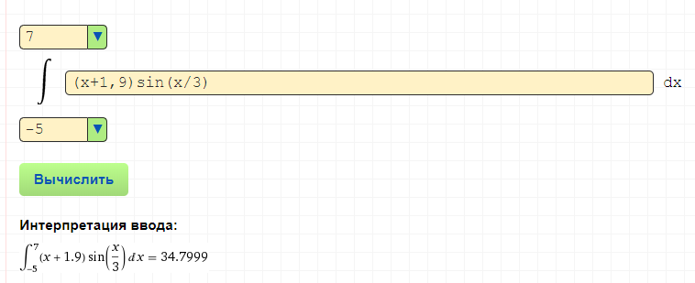
интегралл | (x+1,9)SIN(x/3)

Задача 4
Табличн
x | 1 | 2 | 3 | 4 | 5 | 6
y | 1 | 3.5 | 9 | 10 | 11.8 | 15

линейная | F = ax +b |  |  |  |  |  | суммы
x | 1 | 2 | 3 | 4 | 5 | 6 | 3.5
y | 1 | 3.5 | 9 | 10 | 11.8 | 15 | 8.3833333333
x^2 | 1 | 4 | 9 | 16 | 25 | 36 | 15.166666667
xy | 1 | 7 | 27 | 40 | 59 | 90 | 37.333333333

Определитель системы |  |  |  | обр. матр.
15.166666667 | 3.5 | 37.333333333 |  | 0.34285714286 | -1.2
3.5 | 1 | 8.3833333333 |  | -1.2 | 5.2
a | b | =
 | a = | 2.74 |  |  |  | F = 2,74x -1,2
 | b = | -1.2066666667
x | 1 | 2 | 3 | 4 | 5 | 6
y=ax+b | 1.5333333333 | 4.2733333333 | 7.0133333333 | 9.7533333333 | 12.493333333 | 15.233333333
e | 0.53333333333 | 0.77333333333 | -1.9866666667 | -0.24666666667 | 0.69333333333 | 0.23333333333
e^2 | 0.28444444444 | 0.59804444444 | 3.9468444444 | 0.060844444444 | 0.48071111111 | 0.054444444444 | 5.4253333333 | - погрешность

квадратичная | F = ax^2+bx+c |  |  |  |  |  | суммы
x | 1 | 2 | 3 | 4 | 5 | 6 | 3.5
y | 1 | 3.5 | 9 | 10 | 11.8 | 15 | 8.3833333333
x^4 | 1 | 16 | 81 | 256 | 625 | 1296 | 379.16666667
x^3 | 1 | 8 | 27 | 64 | 125 | 216 | 73.5
x^2 | 1 | 4 | 9 | 16 | 25 | 36 | 15.166666667
x^2 y | 1 | 14 | 81 | 160 | 295 | 540 | 181.83333333
xy | 1 | 7 | 27 | 40 | 59 | 90 | 37.333333333

Определитель системы |  |  |  |  | обр. матр.
379.16666667 | 73.5 | 15.166666667 | 181.83333333 |  | 0.16071428571 | -1.125 | 1.5
73.5 | 15.166666667 | 3.5 | 37.333333333 |  | -1.125 | 8.2178571429 | -11.7
15.166666667 | 3.5 | 1 | 8.3833333333 |  | 1.5 | -11.7 | 19.2

 | a = | -0.20178571429
 | b = | 4.1525 |  |  |  | F=-0,2x^2+4,1x-3,09
 | c = | -3.09

x | 1 | 2 | 3 | 4 | 5 | 6
y=ax^2+bx+c | 0.86071428571 | 4.4078571429 | 7.5514285714 | 10.291428571 | 12.627857143 | 14.560714286
e | -0.13928571429 | 0.90785714286 | -1.4485714286 | 0.29142857143 | 0.82785714286 | -0.43928571429
e^2 | 0.019400510204 | 0.82420459184 | 2.0983591837 | 0.084930612245 | 0.68534744898 | 0.19297193878 | 3.9052142857 | - погрешность

